Лист1

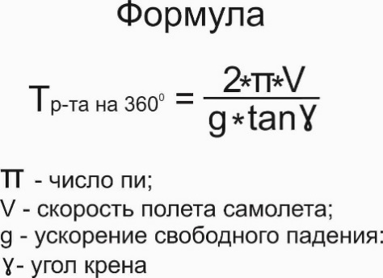
РАСЧЕТ ВРЕМЕНИ РАЗВОРОТА
Время разворота воздушного судна - это навигационный параметр, величина, которого зависит от скорости полета и крена самолета.

 |  | сайт: aviauslugi.com

Скорость, км/ч | Крен, град
300 | 45
После ввода нажмите ENTER

T р-та на 360⁰, сек = | 53
T р-та на 180⁰, сек = | 27
T р-та на 90⁰, сек = | 13
О разработчике

